1 a 6
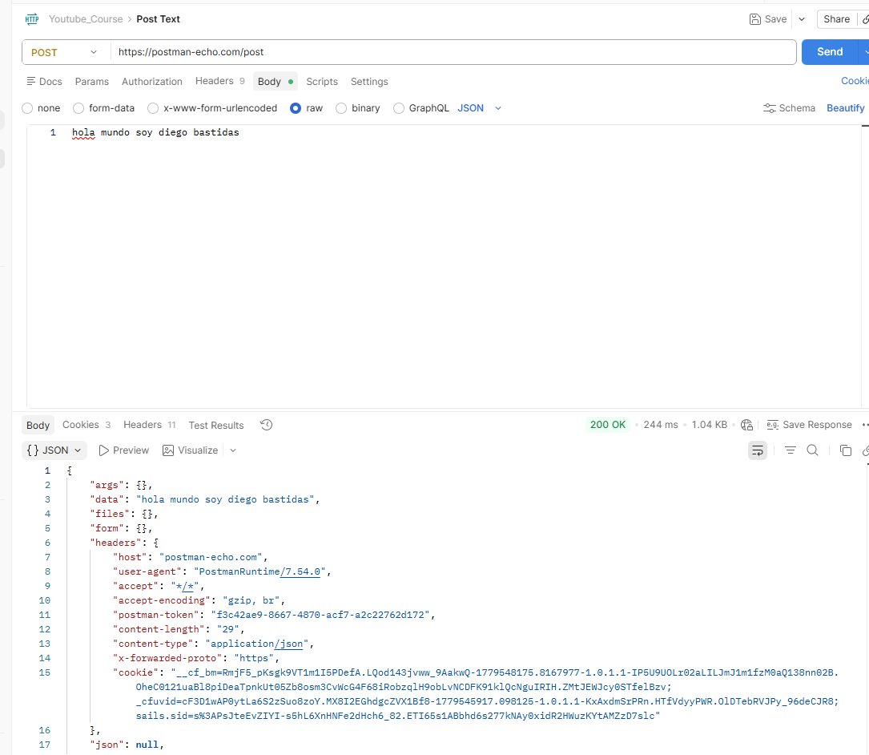
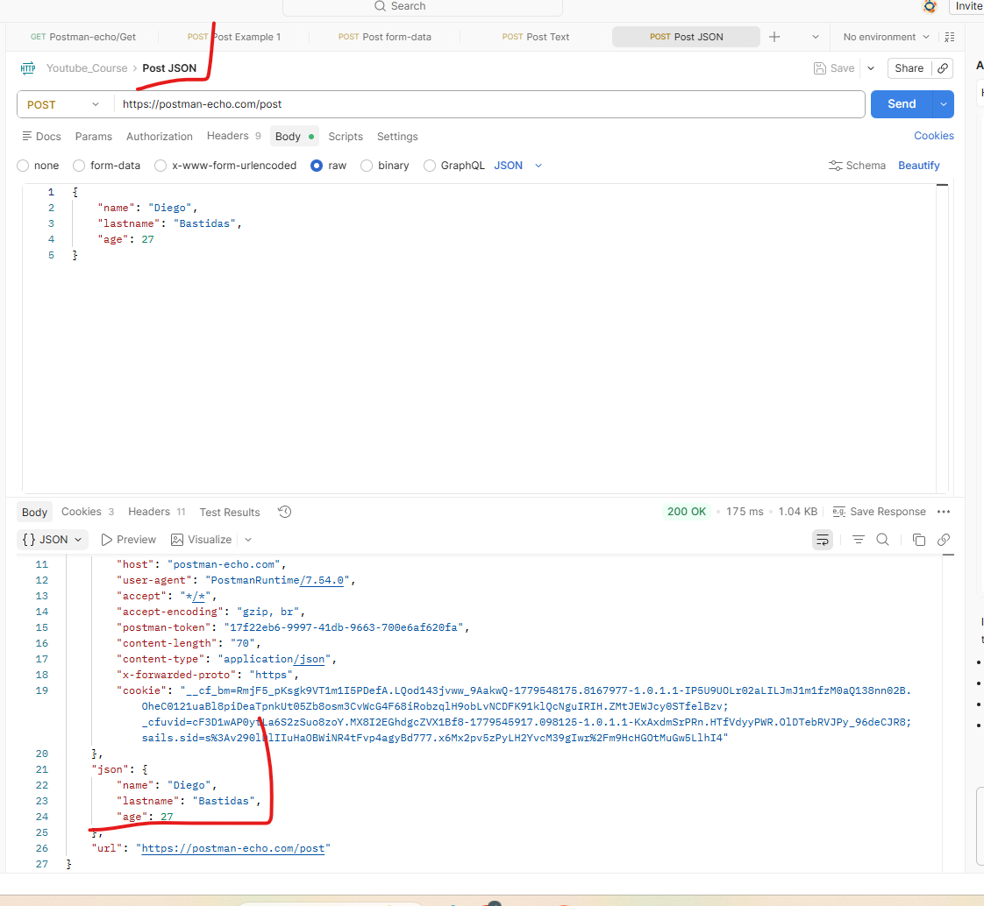
Son22 videos
Video N°1
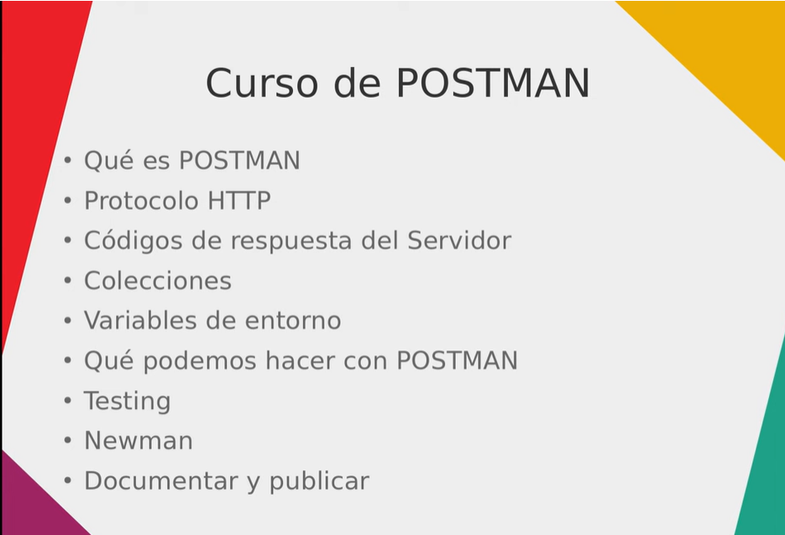

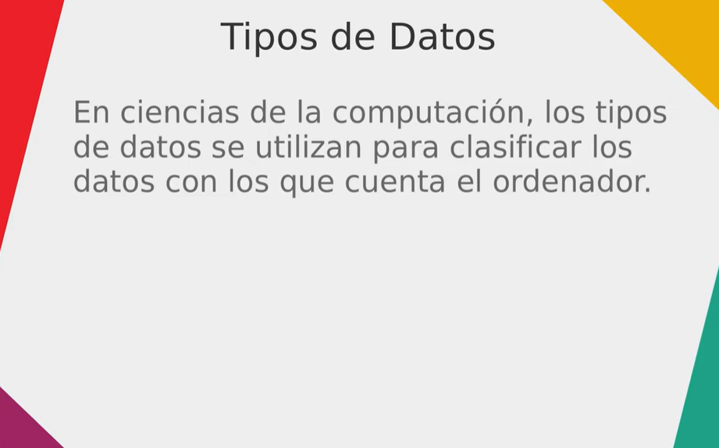
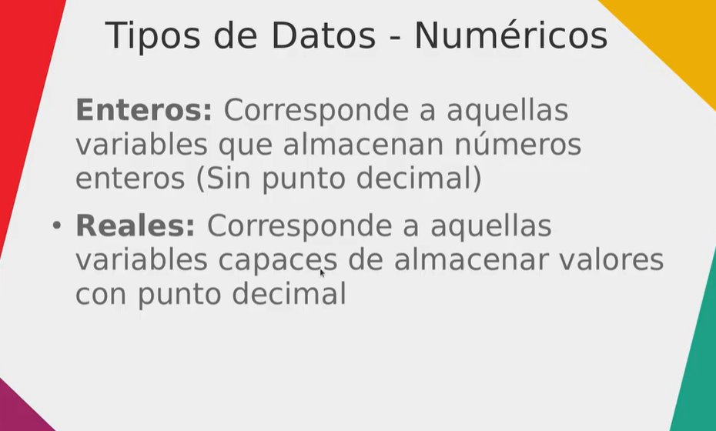
Video N°2

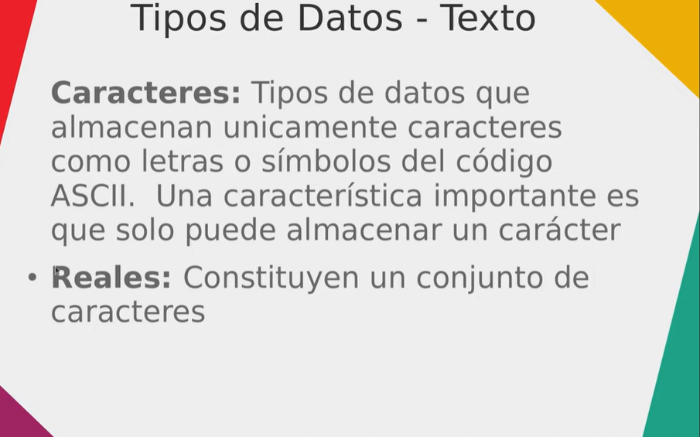

datos alfanumericos

no es reales, es Cadena de texto

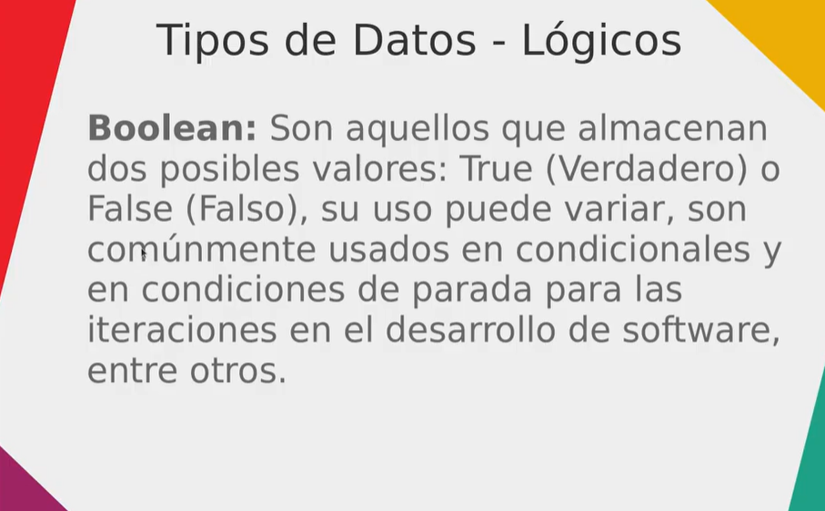

son valores

 |  | es un puente que comunica 2 aplicaciones, no importa como estan implementado esas applicaciones, solo se comunican y eso es la API
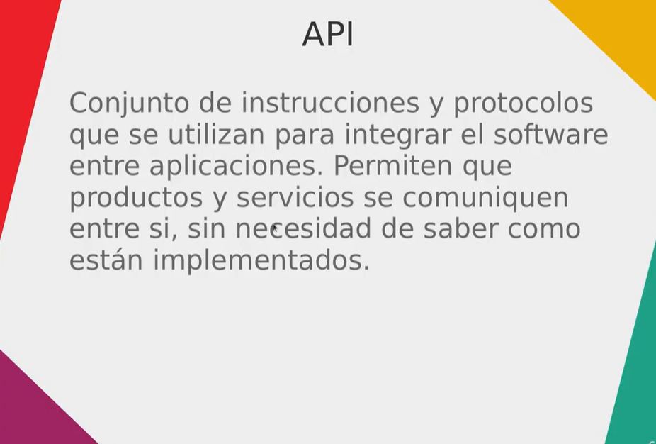

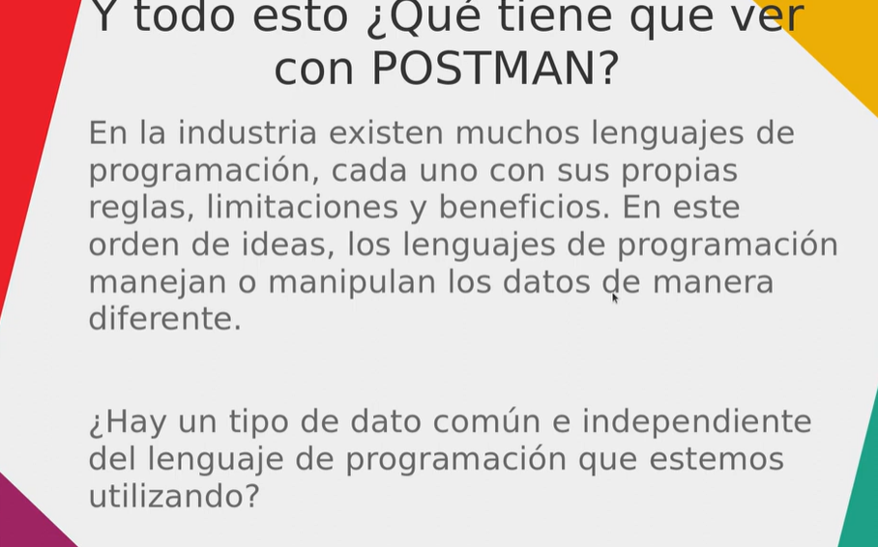

 |  |  | json es la cumbia

Video N°3
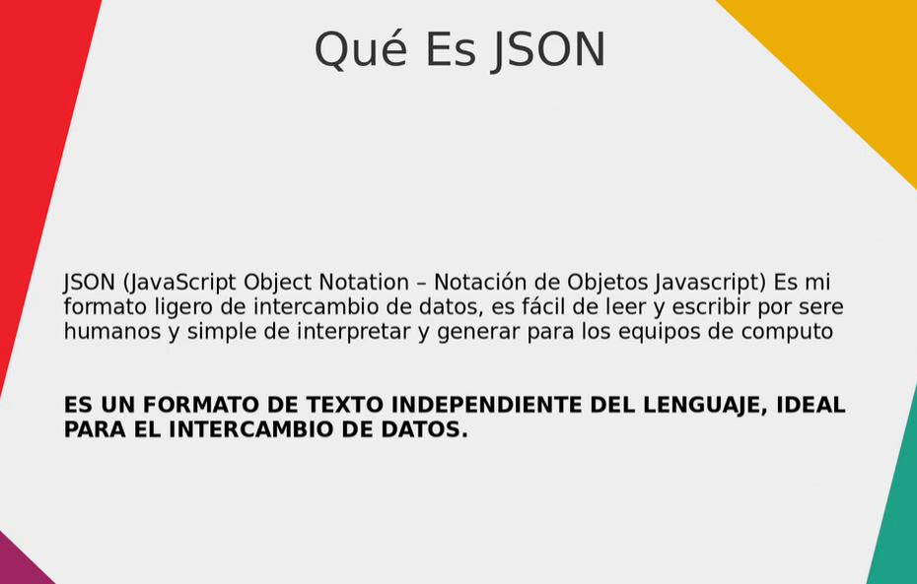

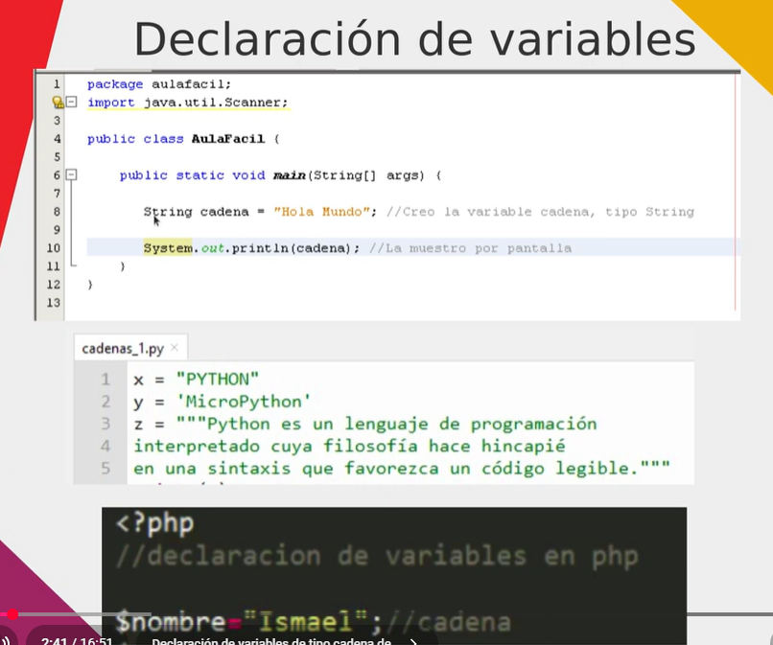

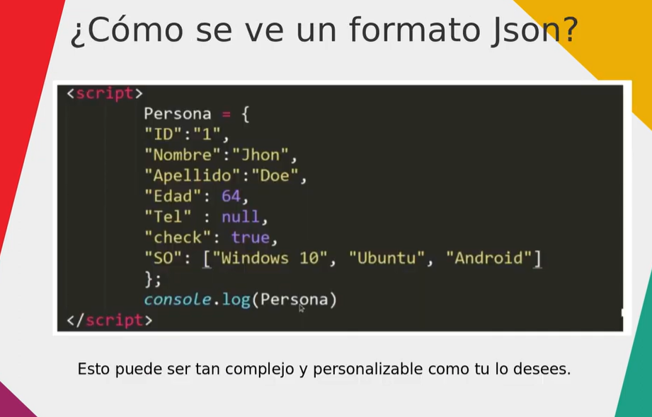

 | listado de empleados
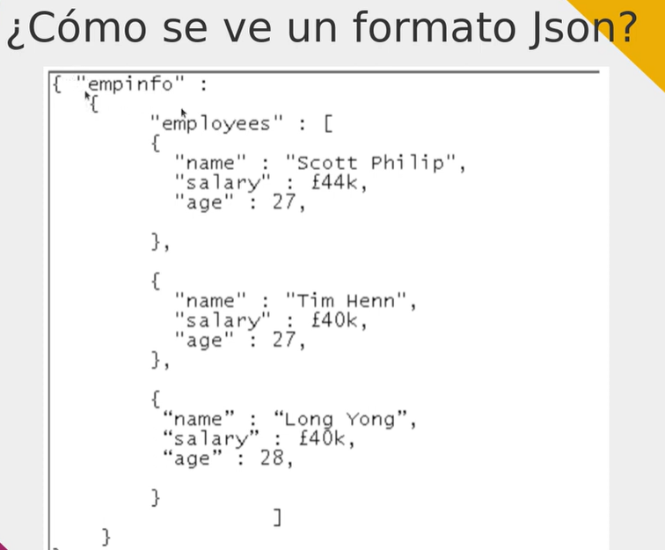

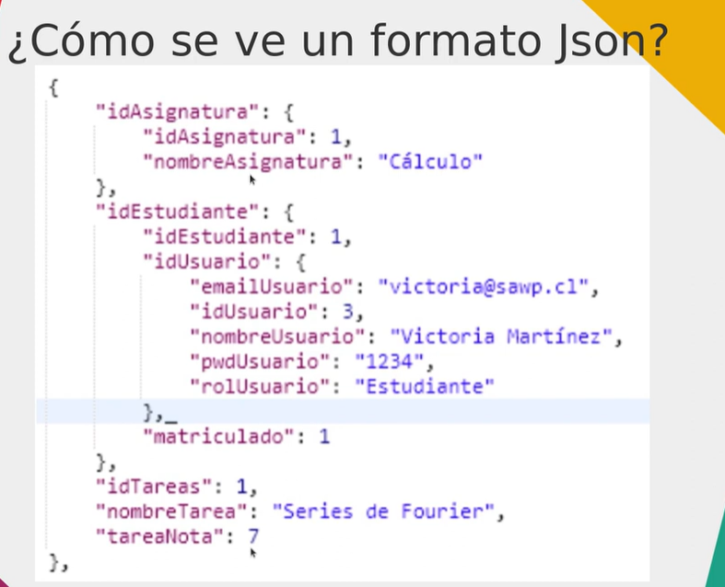

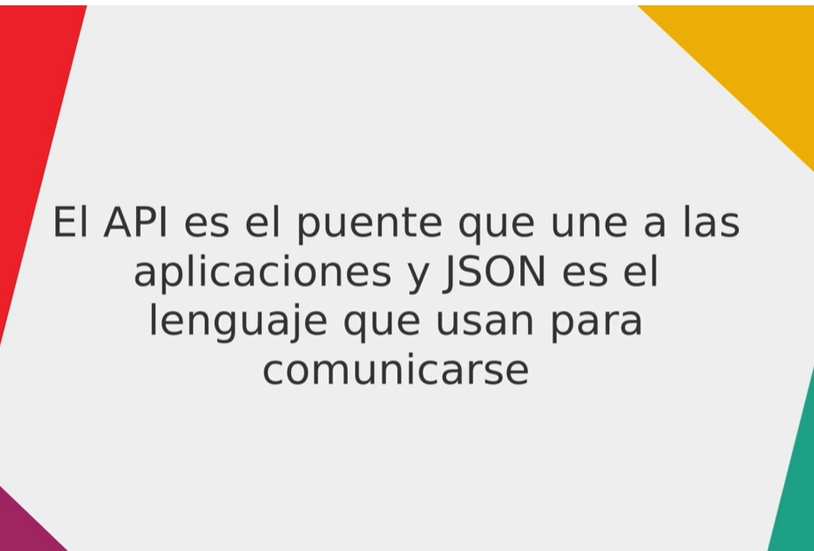

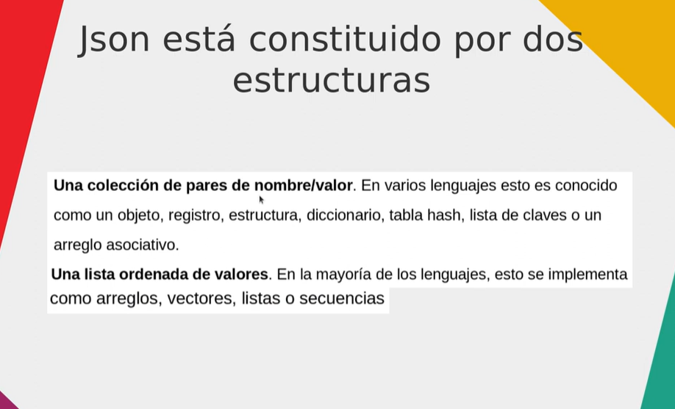

Video N°4
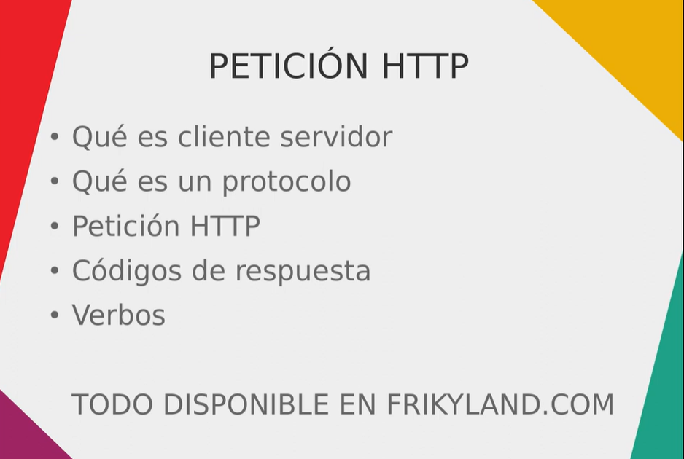

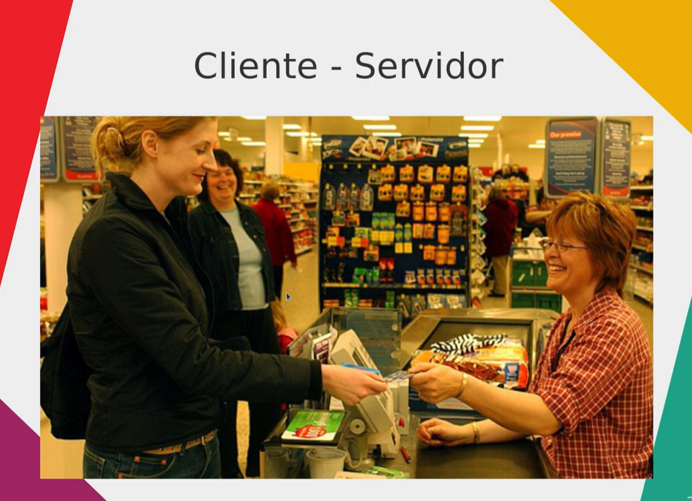

 | cliente puede ser lo que sea, pc, pantalla, celular, etc
 | navegador web pedir algo (es un cliente),,, debe existir un protocolo para que el cliente y el servidor que estan haciendo una petición
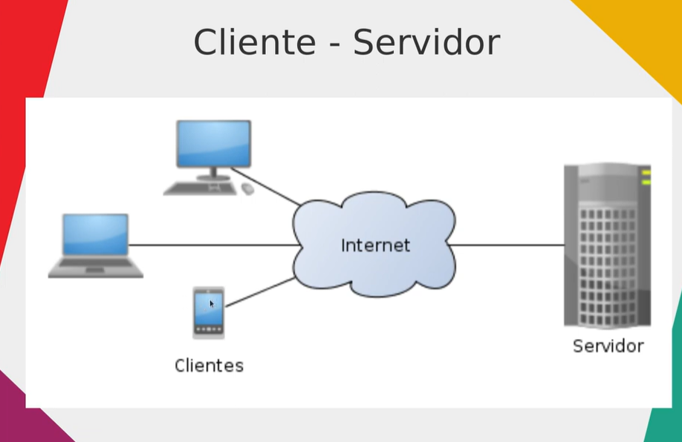

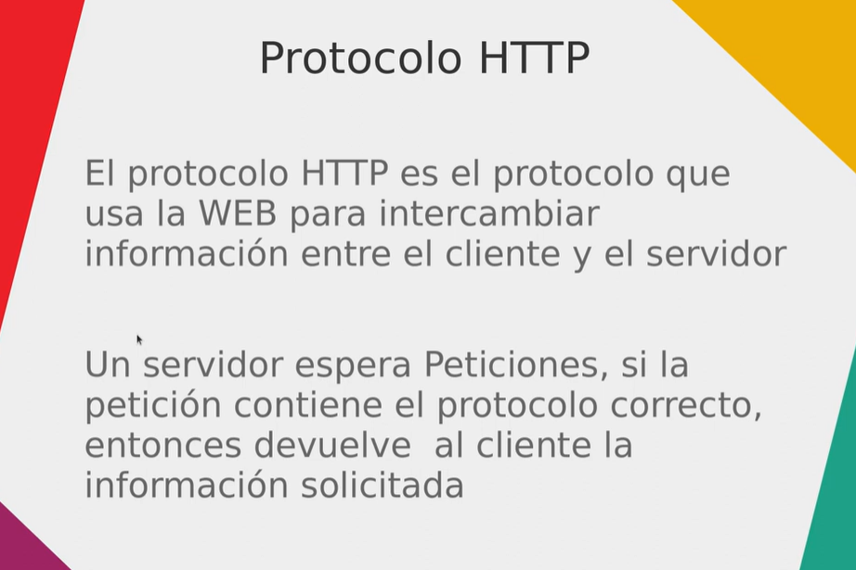

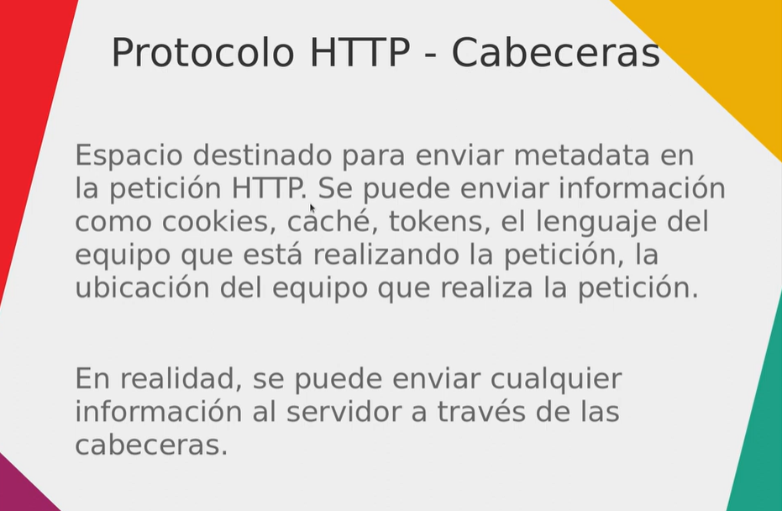

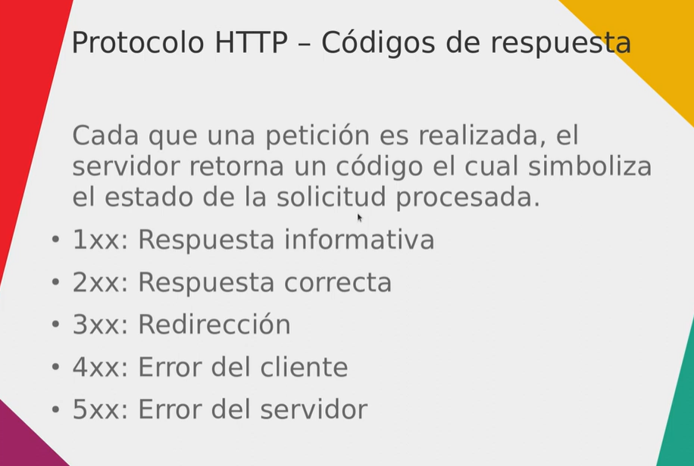

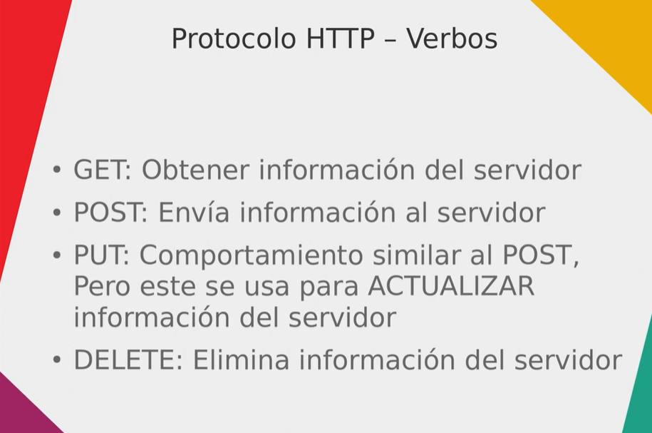

 | una página web tiene muchas peticiones, html, csss, imagenes. Botones, tipografias, javascript, etc
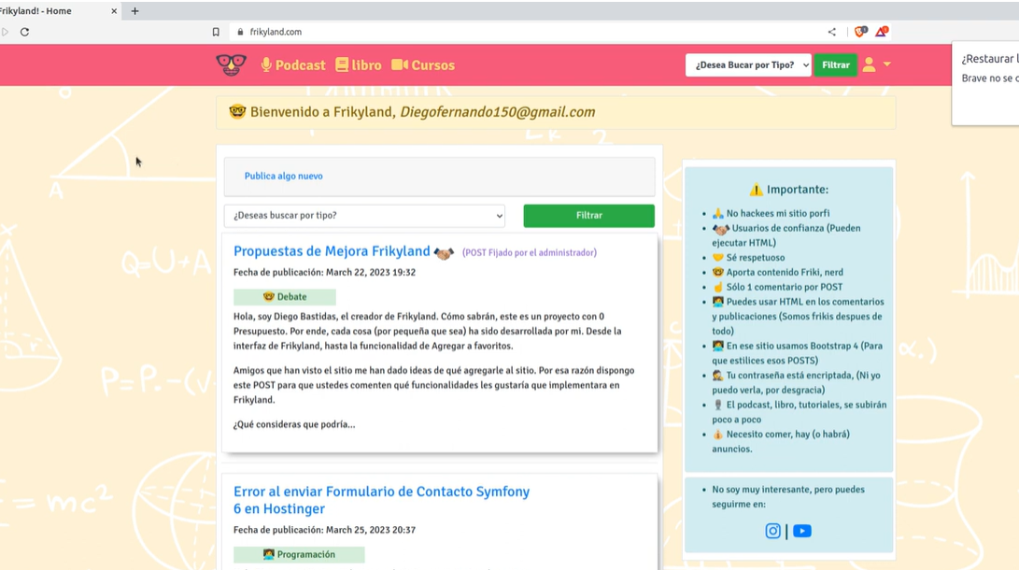

Video N°5

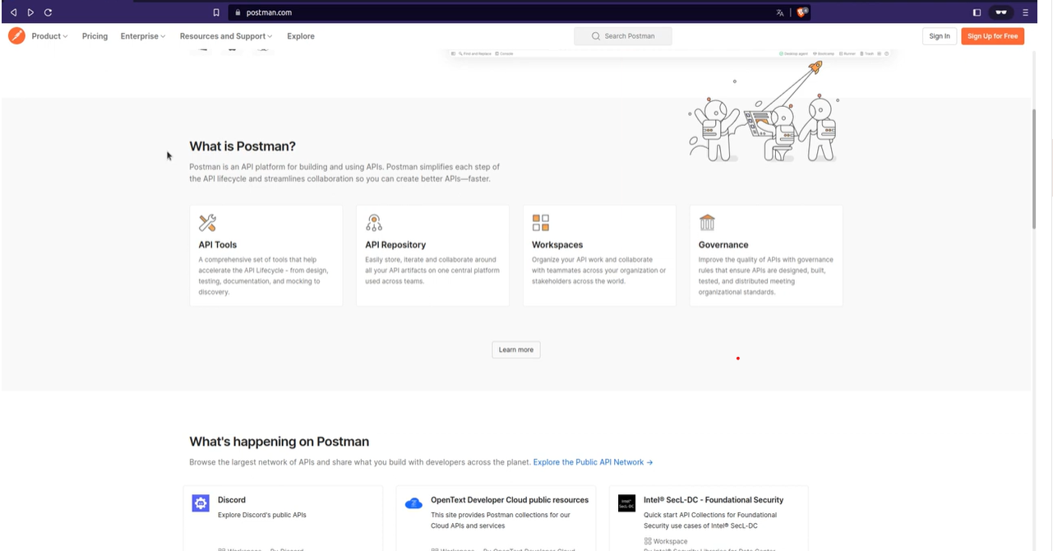

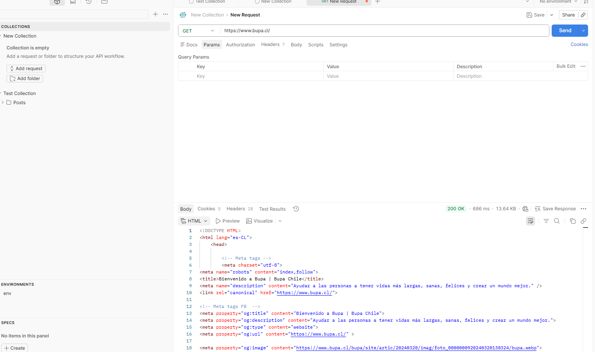

 | Preview es par acargar sin HTML
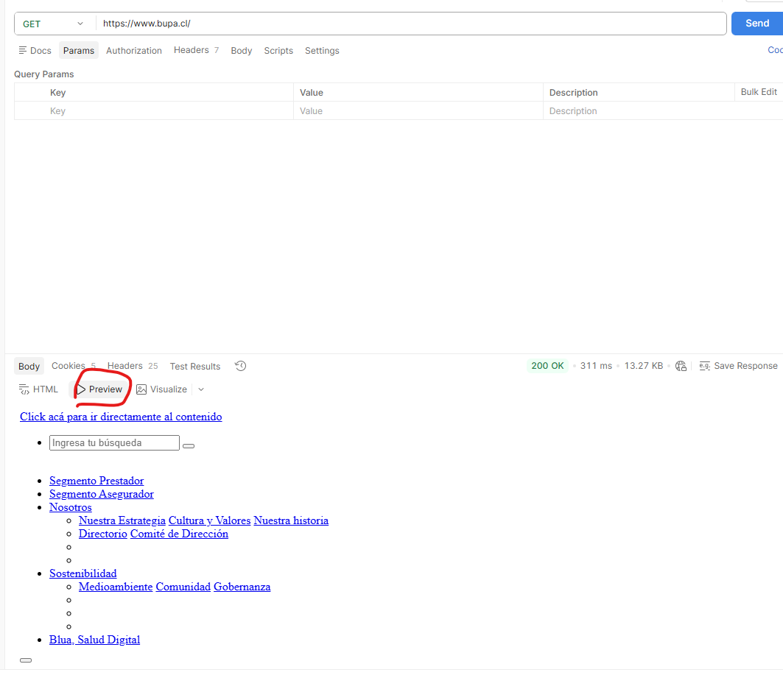

 | QUE HACEN ESTOS?
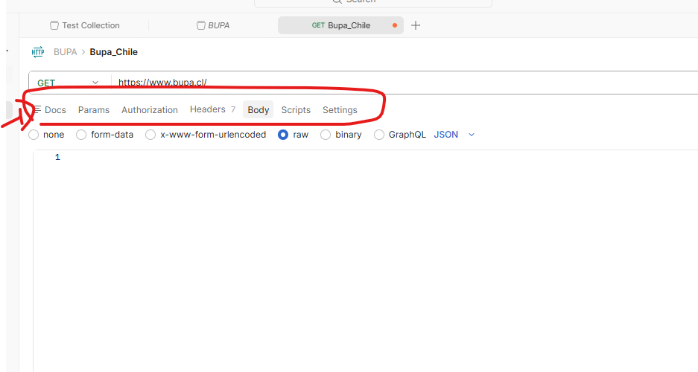

video N°6 | https://postman-echo.com/

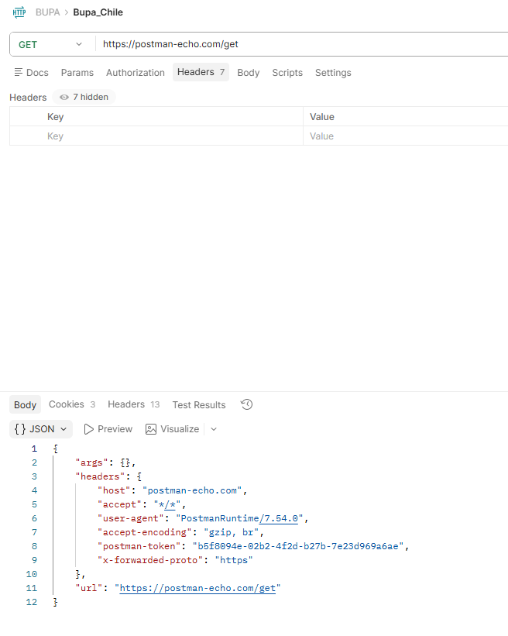

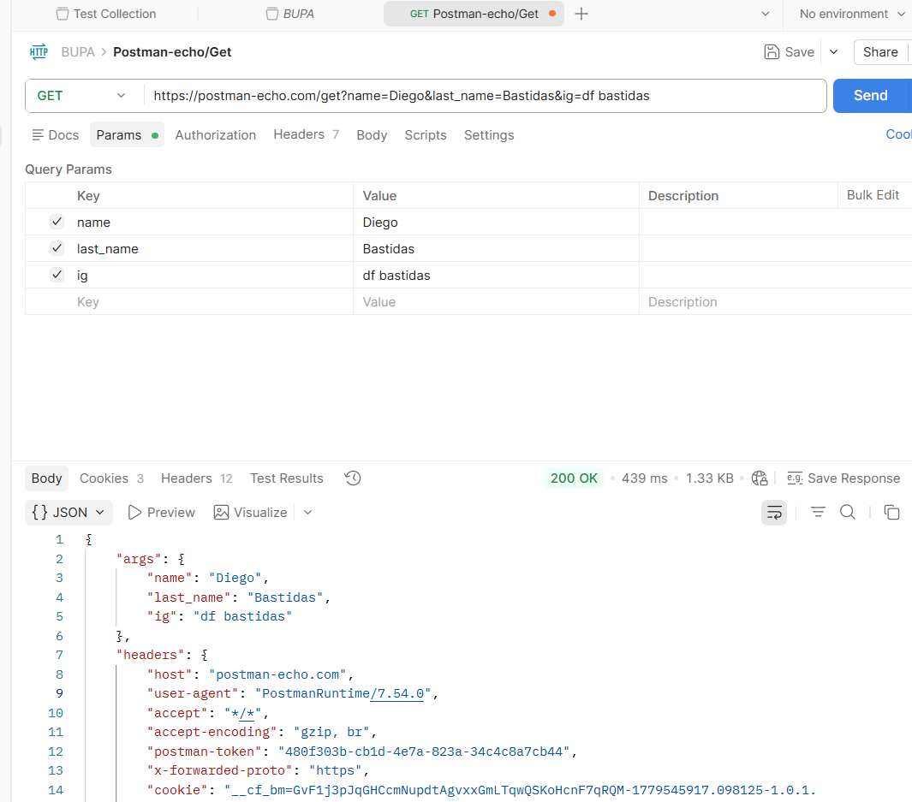

 | post form-data
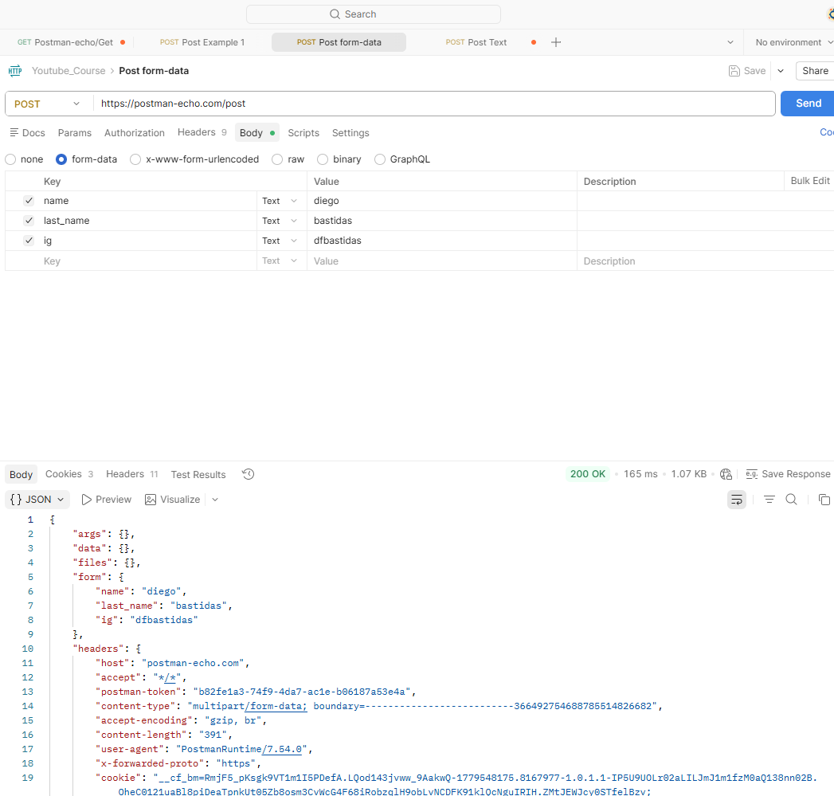

 | post text

7 a 12
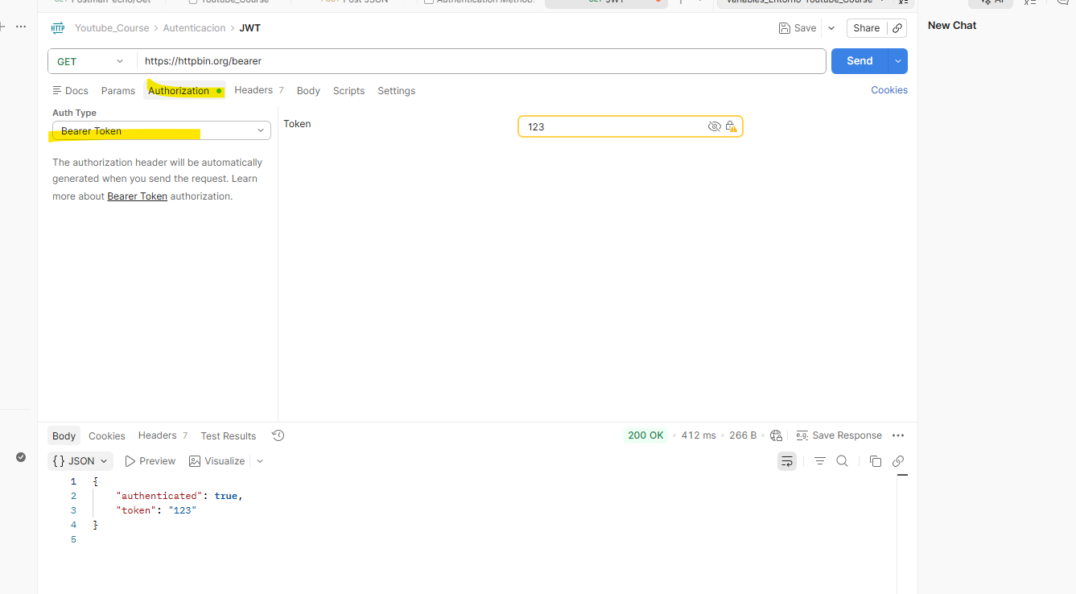
video N°7
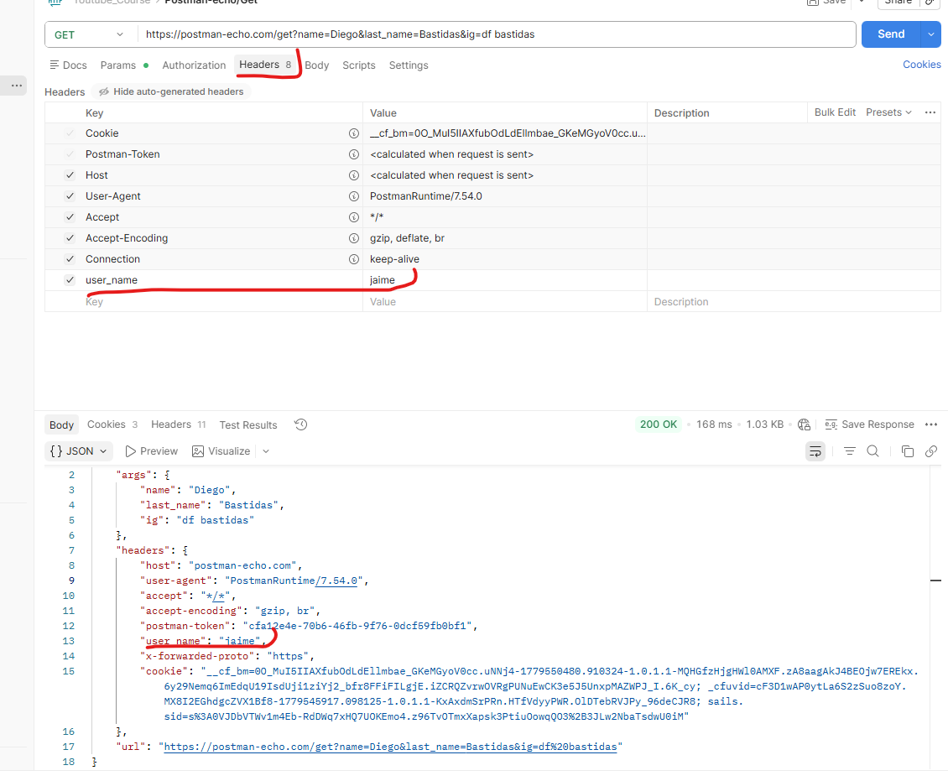

Video N°08
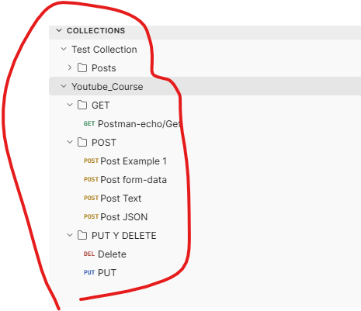

Video N°09
 | Variables de entorno

Video N°10 | Variables Dinámicas

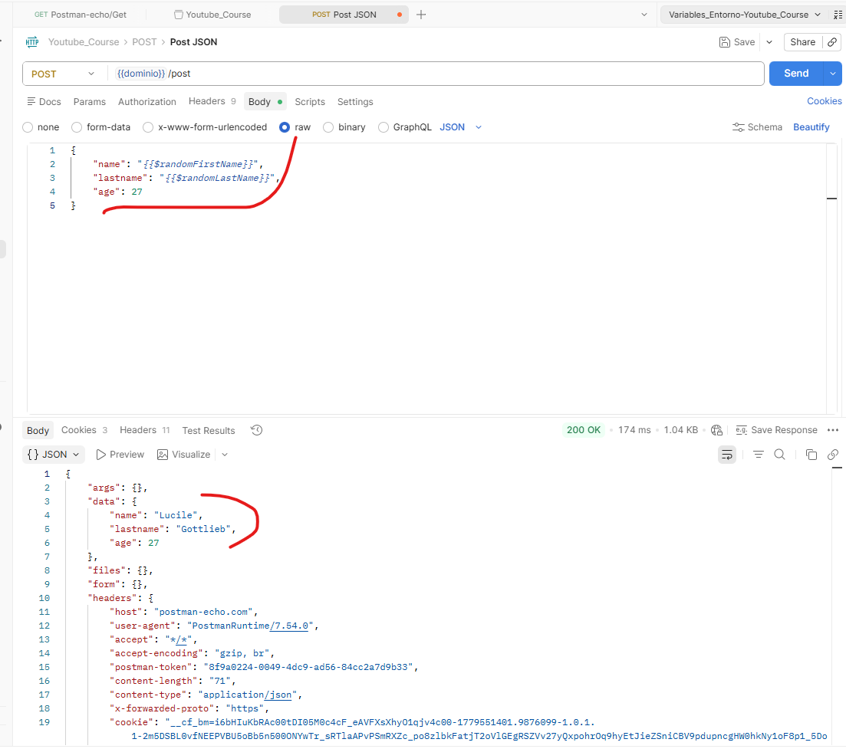
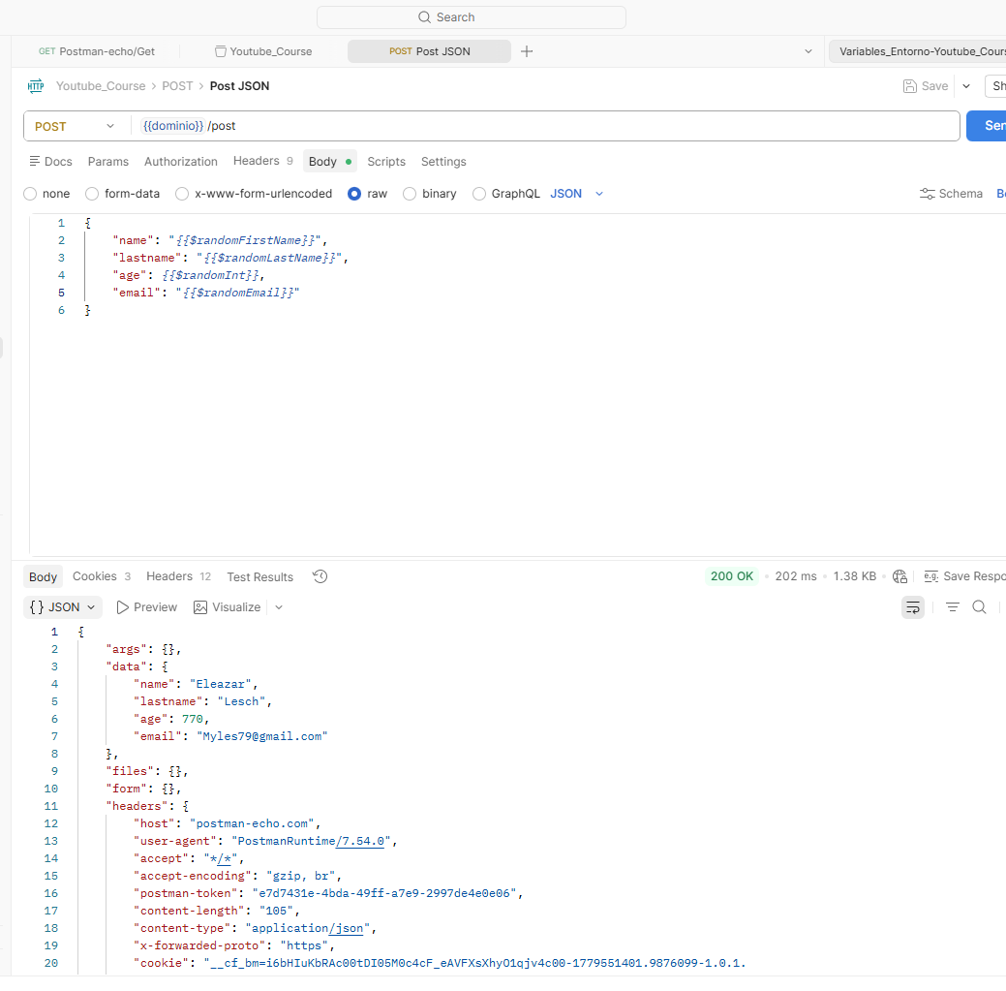

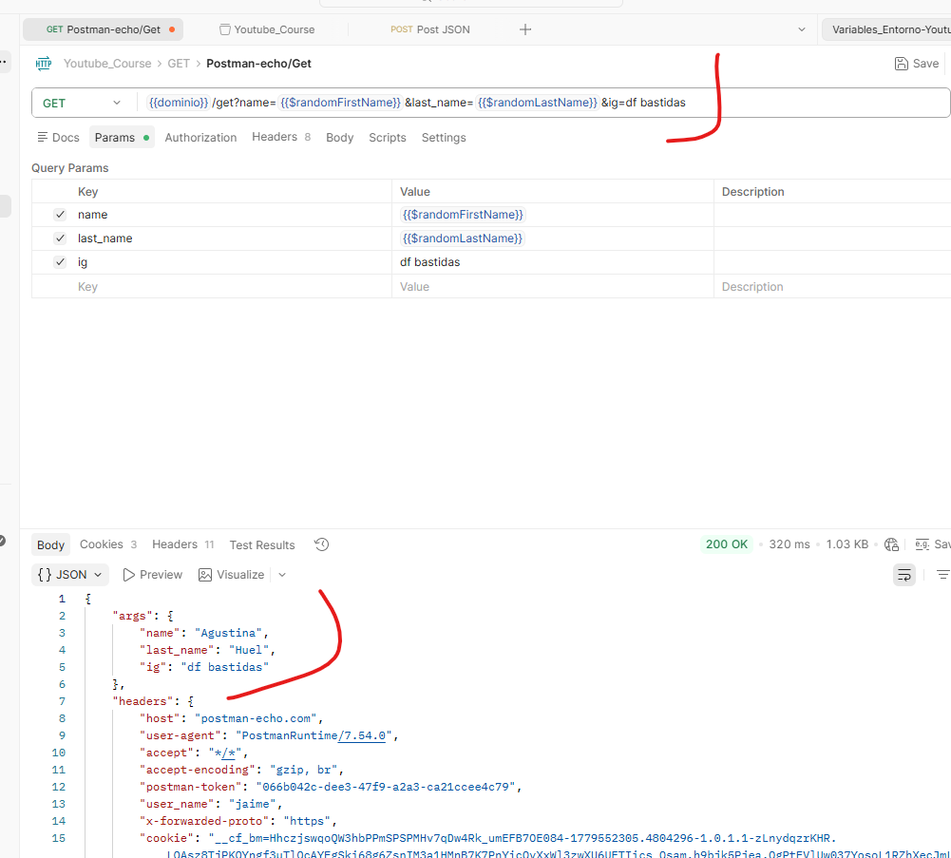

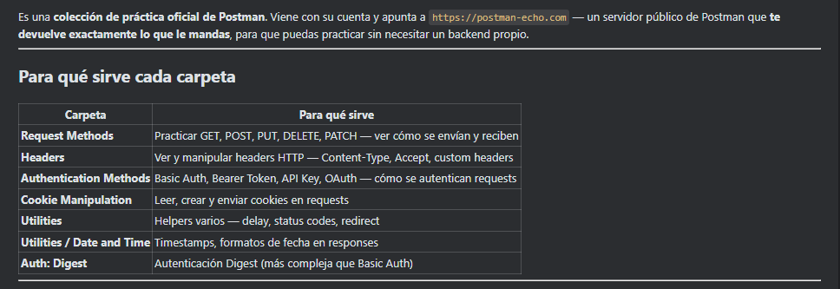

Video N°11 | Autorización Básica

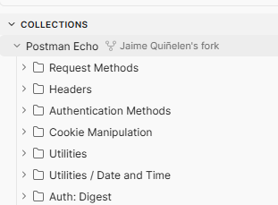

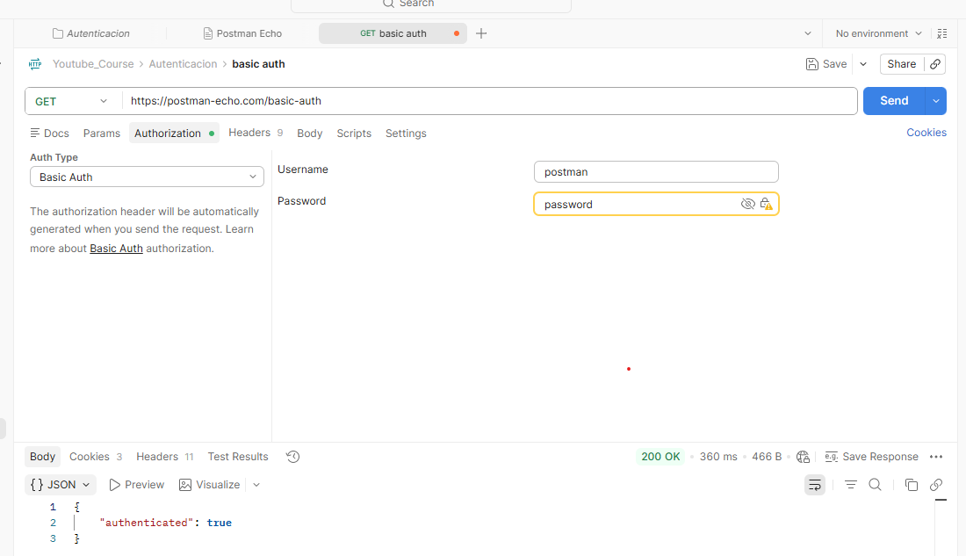

video N°12 | Autenticacion con JWT

13 a 18
Video N°13 | Introducción a Testing

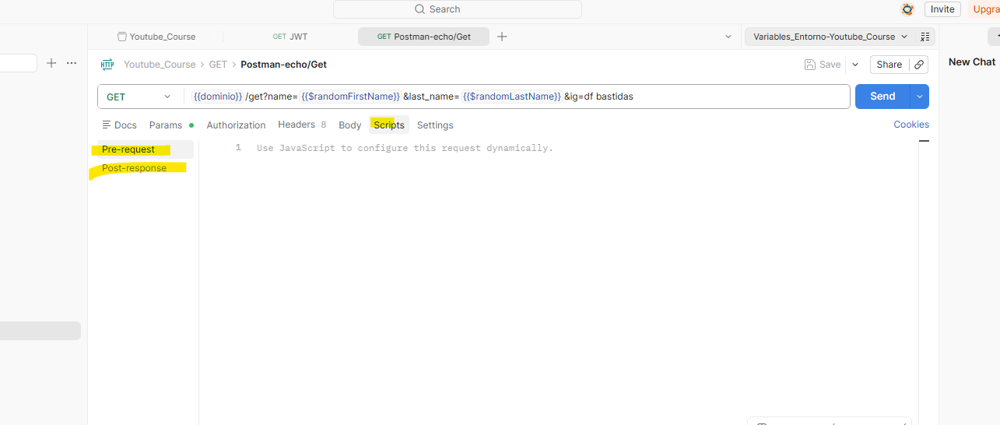

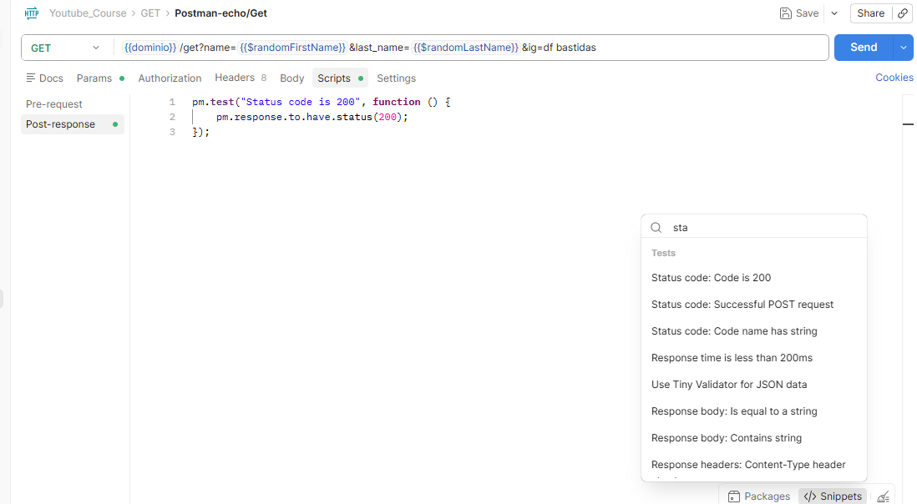

Pre-request — Snippets

Workflows

Snippet | Qué hace
Send an HTTP request | Hace una llamada HTTP dentro del script — útil para obtener un token antes del request principal
Send an HTTP request from a Collection | Igual que el anterior pero reutiliza un request ya guardado en la colección

Variables

Snippet | Qué hace
Get a global variable | Lee una variable global (disponible en todas las colecciones)
Get a collection variable | Lee una variable definida en la colección actual
Get an environment variable | Lee una variable del entorno seleccionado (local, staging, prod)
Get a variable | Lee cualquier variable — Postman busca en todos los ámbitos por precedencia
Set a global variable | Crea/actualiza una variable global
Set a collection variable | Crea/actualiza una variable en la colección
Set an environment variable | Crea/actualiza una variable en el entorno activo
Set a variable | Crea una variable local — solo vive durante esa ejecución
Clear a global variable | Elimina una variable global
Clear a collection variable | Elimina una variable de la colección
Clear an environment variable | Elimina una variable del entorno
Clear a local variable | Elimina una variable local

Post-response — Snippets

Tests

Snippet | Qué hace
Status code: Code is 200 | Verifica que el status es exactamente 200
Status code: Successful POST request | Verifica que el status es 201 (creación exitosa)
Status code: Code name has string | Verifica el texto del status — ej. "OK", "Not Found"
Response body: Contains string | Verifica que el body contiene un texto específico
Response body: Is equal to a string | Verifica que el body completo es exactamente ese string
Response body: JSON value check | Parsea el JSON y verifica el valor de un campo
Response body: Convert XML body to a JSON Object | Convierte una respuesta XML a JSON para poder validarla con pm.test()
Response headers: Content-Type header check | Verifica que el header Content-Type está presente y tiene el valor correcto
Response time is less than 200ms | Verifica que el tiempo de respuesta es menor a 200ms
Use Tiny Validator for JSON data | Valida que el JSON cumple un schema definido (estructura completa)

Workflows

Snippet | Qué hace
Send an HTTP request | Hace otra llamada HTTP desde el script post-respuesta — útil para encadenar requests
Send an HTTP request from a Collection | Igual pero reutiliza un request guardado en la colección

video N° 14: Testeando Respuestas
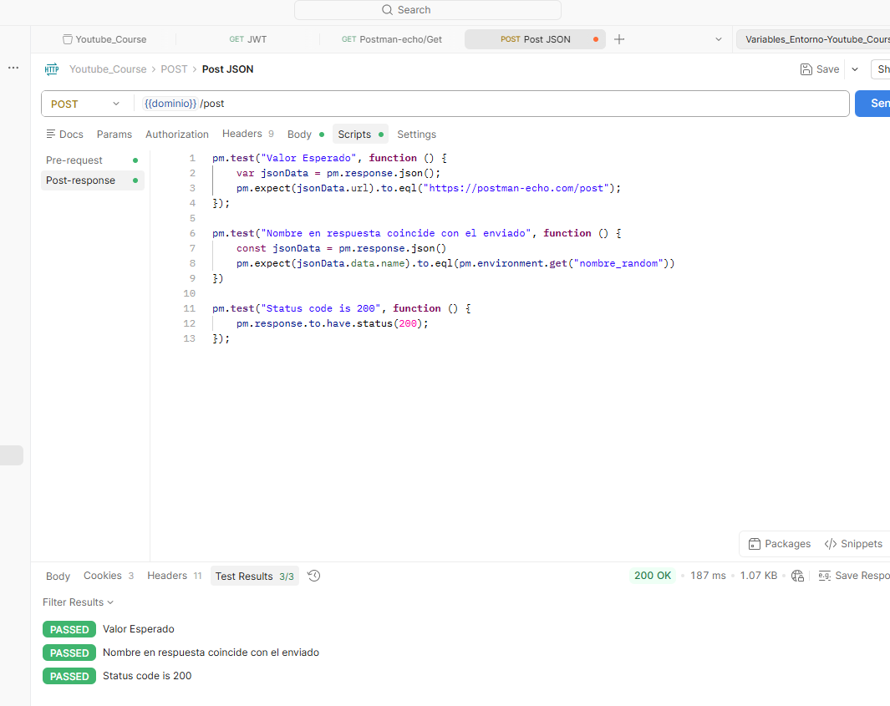

video N°15 consola. Console.log

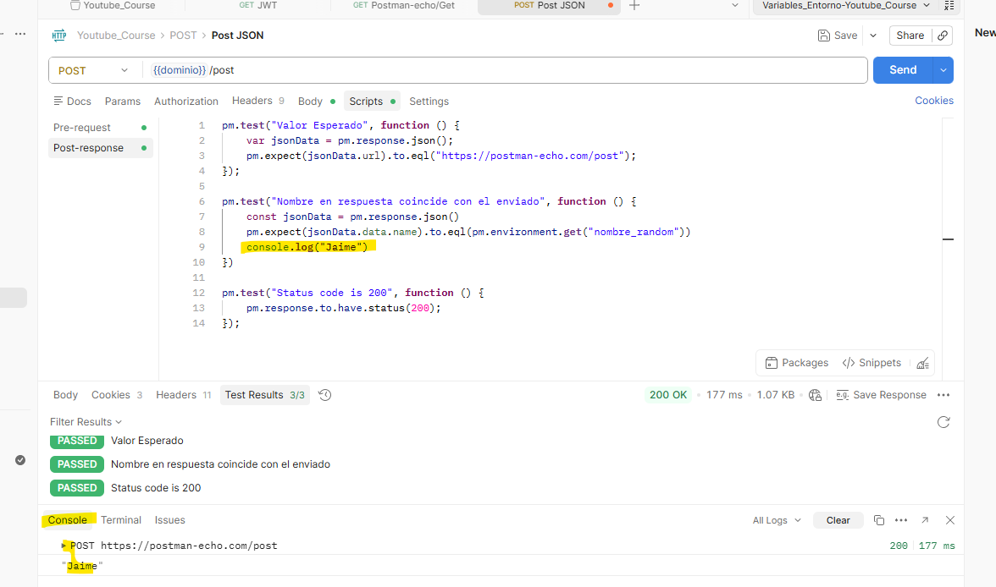

video N°16: snippets

delay

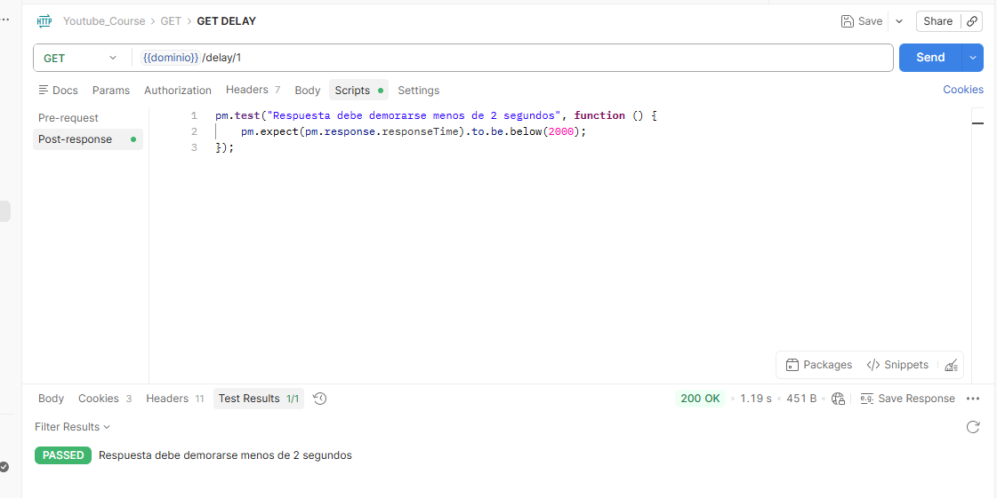

video N°17: Request Script
Pre-request: pre solicitud. Antes de realizar la soliciutd | ejemplo pedir tiempo de respuesta del codigo del servidor
Post-response: luego de la solicitud

Pre-request | Post-response
Cuándo corre | Antes de enviar el request | Después de recibir la respuesta
Para qué sirve | Preparar datos, generar variables, obtener token | Validar la respuesta, extraer datos para el siguiente request
Tiene acceso a pm.response | No | Sí
Tiene acceso a pm.request | Sí | Sí
Uso típico | pm.environment.set('token', ...) | pm.test(...), pm.expect(...)
Flujo completo:
Pre-request Script → Request enviado → Respuesta recibida → Post-response Script
En resumen: Pre-request prepara, Post-response valida.

Video N°18: Newman

Newman es la versión de línea de comandos de Postman — permite correr colecciones de Postman desde el terminal sin abrir la interfaz gráfica.
newman run mi-coleccion.json
Para qué sirve en QA:
Uso | Detalle
CI/CD | Correr pruebas API automáticamente en el pipeline (GitHub Actions, Azure DevOps)
Sin interfaz | Correr en servidores Linux sin pantalla
Reportes | Generar HTML, JSON, JUnit con los resultados
Data-driven | Ejecutar con múltiples datasets CSV/JSON
Relación Postman → Newman:
Postman → diseña y guarda la colección
Newman → la ejecuta desde terminal/CI
En resumen: Postman es donde crea las pruebas, Newman es donde las automatiza.

19 a 22
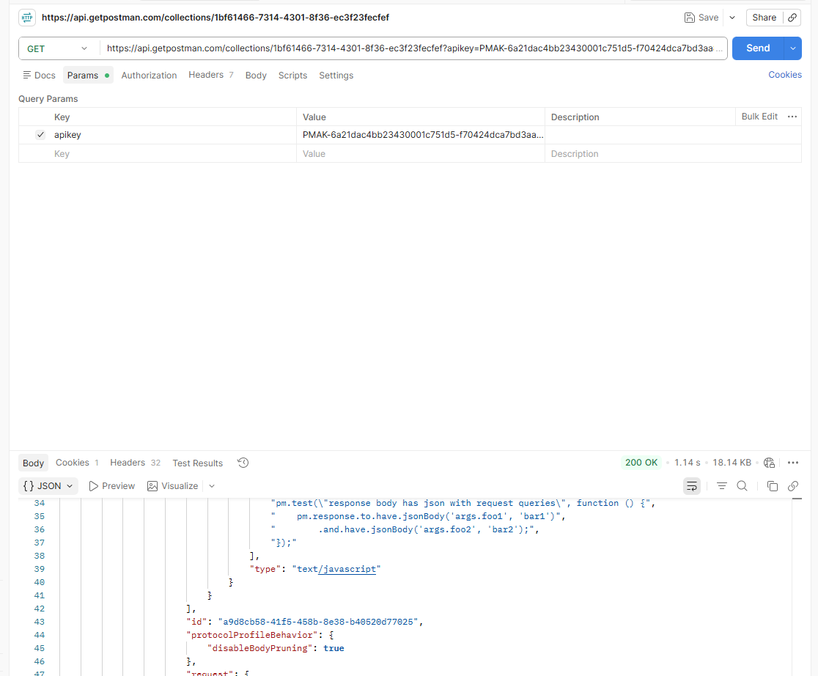
Video N°19:
 | ejecutar colección por la terminal, eso es newman
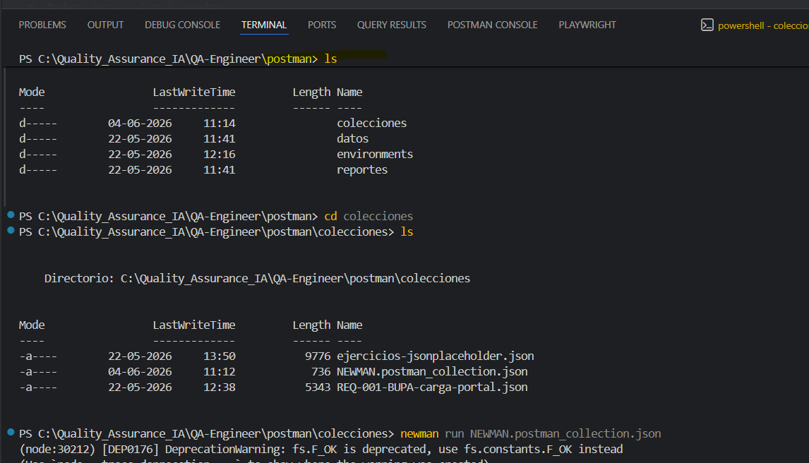

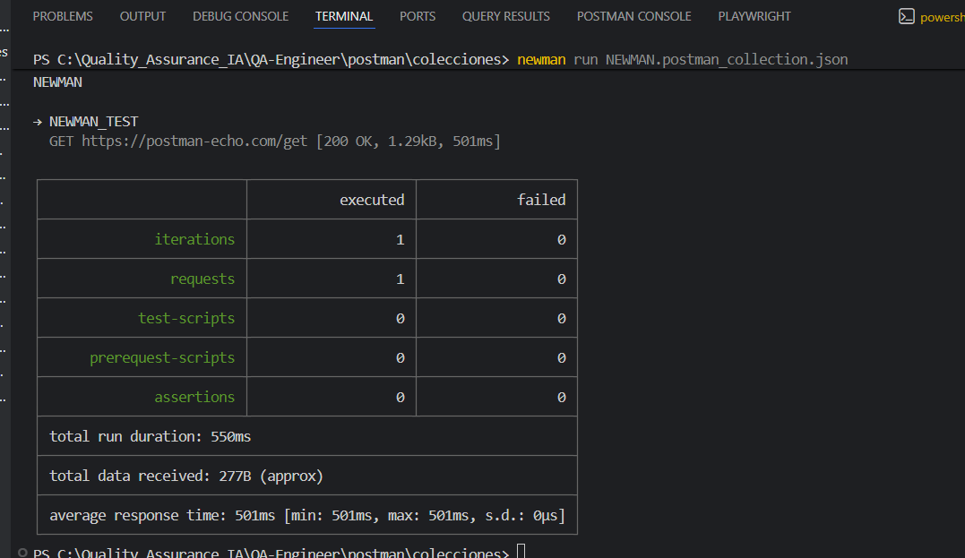

video n°20
Using Newman with the Postman API
1 Generate an API key
2 Fetch a list of your collections from: https://api.getpostman.com/collections?apikey=$apiKey
3 Get the collection link via it's uid: https://api.getpostman.com/collections/$uid?apikey=$apiKey
4 Obtain the environment URI from: https://api.getpostman.com/environments?apikey=$apiKey
5 Using the collection and environment URIs acquired in steps 3 and 4, run the collection as follows:
$ newman run "https://api.getpostman.com/collections/$uid?apikey=$apiKey" \
--environment "https://api.getpostman.com/environments/$uid?apikey=$apiKey"

